节点介绍图片部分
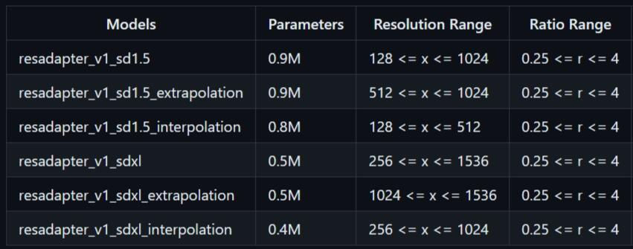
ResAdapterLoader模型选择说明

